Pakiet 1 - Repaglinid
 | załącznik nr 6 Kod CPV- 33696300-8 - Odczynniki chemiczne; 24327000-2 - Różne organiczne substancje chemiczne
Załącznik nr 6 – Specyfikacja ofertowo-cenowa
PAKIET NR 1 - Substancje czynne niezbędne do otrzymania sześciu formulacji - Repaglinid

Lp. | Opis przedmiotu zamówienia | Nr katalogowy produktu wzorcowego *) | Nr katalogowy oferowanego produktu | Wielkość opakowania | Planowana całkowita ilość opakowań do zamówienia | Cena jedn. netto | Wartość netto (uwzględniono planowaną ilość do zamówienia w kol.F) | stawka VAT % | kwota VAT | Cena jedn. brutto | Wartość brutto
1 | 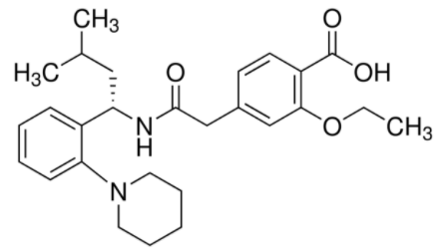 Repaglinid /Repaglinide [CAS - 135062-02-1] | 414-000-022 (STI Bartosz Czajkowski) lub równoważny |  | 5g | 7 |  |  | …..%
 | wartość pakietu słownie: ……………………………………….. |  |  |  |  |  | - zł |  |  |  | - zł

 | *) Wskazanie przez Zamawiającego marki lub nazwy handlowej określa klasę produktu, będącego przedmiotem zamówienia i służy ustaleniu standardu, a nie wskazuje na konkretny wyrób lub konkretnego producenta. Oryginalne nazewnictwo lub symbolika podana została w celu prawidłowego określenia przedmiotu zamówienia. Zamawiający dopuszcza składanie ofert równoważnych przy zachowaniu norm, parametrów i standardów, jakimi charakteryzuje się opisany przez Zamawiającego przedmiot zamówienia. Opisane parametry przedmiotu zamówienia stanowią minimum jakościowe wymagane przez Zamawiającego. Wykonawca, który powołuje się na rozwiązania równoważne zobowiązany jest wykazać, że oferowany przez niego przedmiot zamówienia spełnia wymagania określone przez Zamawiającego.

 |  |  |  |  |  |  | ......................................................
 |  |  |  |  |  |  | podpis, pieczątka Wykonawcy lub osoby upoważnionej

Pakiet 2 - Dapagliflozyna
 | załącznik nr 6 Kod CPV- 33696300-8 - Odczynniki chemiczne; 24327000-2 - Różne organiczne substancje chemiczne
SPECYFIKACJA CENOWA
Załącznik nr 6 – Specyfikacja ofertowo-cenowa

Lp. | Opis przedmiotu zamówienia | Nr katalogowy produktu wzorcowego *) | Nr katalogowy oferowanego produktu | Wielkość opakowania | Planowana ilość opakowań do zamówienia | Cena jedn. netto | Wartość netto (uwzględniono planowaną ilość do zamówienia w kol.F) | stawka VAT % | kwota VAT | Cena jedn. brutto | Wartość brutto
1 | 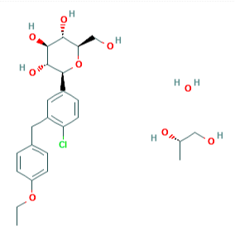 Dapagliflozyny propanodiol jednowodny Dapagliflozin 1,2 propanediol hydrate C24H35ClO9 Mmol= 502,98 g/mol Numer CAS: 960404-48-2 | 414-000-020 (STI Bartosz Czajkowski) lub równoważny |  | 10g | 6 |  |  | ….........%

 | wartość pakietu słownie: ……………………………………….. |  |  |  |  |  | 0.00 zł |  |  |  | 0.00 zł

 | *) Wskazanie przez Zamawiającego marki lub nazwy handlowej określa klasę produktu, będącego przedmiotem zamówienia i służy ustaleniu standardu, a nie wskazuje na konkretny wyrób lub konkretnego producenta. Oryginalne nazewnictwo lub symbolika podana została w celu prawidłowego określenia przedmiotu zamówienia. Zamawiający dopuszcza składanie ofert równoważnych przy zachowaniu norm, parametrów i standardów, jakimi charakteryzuje się opisany przez Zamawiającego przedmiot zamówienia. Opisane parametry przedmiotu zamówienia stanowią minimum jakościowe wymagane przez Zamawiającego. Wykonawca, który powołuje się na rozwiązania równoważne zobowiązany jest wykazać, że oferowany przez niego przedmiot zamówienia spełnia wymagania określone przez Zamawiającego.

 |  |  |  |  |  | ......................................................
 |  |  |  |  |  | podpis, pieczątka Wykonawcy lub osoby upoważnionej

Pakiet 3- Wildagliptyna
 | załącznik nr 6 Kod CPV- 33696300-8 - Odczynniki chemiczne; 24327000-2 - Różne organiczne substancje chemiczne
Załącznik nr 6 – Specyfikacja ofertowo-cenowa
PAKIET NR 3 - Substancje czynne niezbędne do otrzymania sześciu formulacji - Wildagliptyna

Lp. | Opis przedmiotu zamówienia | Nr katalogowy produktu wzorcowego *) | Nr katalogowy oferowanego produktu | Wielkość opakowania | Planowana ilość opakowań do zamówienia | Cena jedn. netto | Wartość netto (uwzględniono planowaną ilość do zamówienia w kol.F) | stawka VAT % | kwota VAT | Cena jedn. brutto | Wartość brutto
1 | 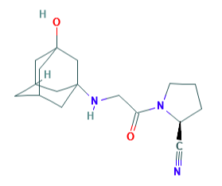 Wildagliptyna / Vildagliptin C17H25N3O2 Mmol= 303,40 g/mol Numer CAS: 274901-16-5 | 414-000-019 (STI Bartosz Czajkowski) lub równoważny |  | 50g | 11 |  |  | …......%

 | wartość pakietu słownie: ……………………………………….. |  |  |  |  |  | 0.00 zł |  |  |  | 0.00 zł

 | *) Wskazanie przez Zamawiającego marki lub nazwy handlowej określa klasę produktu, będącego przedmiotem zamówienia i służy ustaleniu standardu, a nie wskazuje na konkretny wyrób lub konkretnego producenta. Oryginalne nazewnictwo lub symbolika podana została w celu prawidłowego określenia przedmiotu zamówienia. Zamawiający dopuszcza składanie ofert równoważnych przy zachowaniu norm, parametrów i standardów, jakimi charakteryzuje się opisany przez Zamawiającego przedmiot zamówienia. Opisane parametry przedmiotu zamówienia stanowią minimum jakościowe wymagane przez Zamawiającego. Wykonawca, który powołuje się na rozwiązania równoważne zobowiązany jest wykazać, że oferowany przez niego przedmiot zamówienia spełnia wymagania określone przez Zamawiającego.

 |  |  |  |  |  | ......................................................
 |  |  |  |  |  | podpis, pieczątka Wykonawcy lub osoby upoważnionej

